WBS
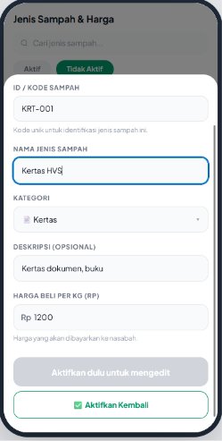
Nama aplikasi: PILAH |  |  |  |  |  |  |  | pro
EPIC | ROLE | TYPE | STORY | DESCRIPTION | BENCHMARK | ESTIMATE BE | ESTIMATE FE
Login | Pengelola | Mobile | Login Google | Pengelola dapat melakukan login/registrasi dengan akun google mereka pada login page yang berisi: 1. Logo PILAH 2. Headline: tagline "Sistem Manajemen Bank Sampah Digital" 3. Tombol "Login dengan Google" , mengikuti Google Identity Guidelines Behavior: - Tap tombol → trigger Google OAuth flow - Selama proses OAuth berjalan → tombol disabled + loading spinner - Pengecekan Status Pengguna setelah OAuth sukses: 1. Pengguna Baru: Jika email belum terdaftar di tabel users → redirect ke halaman "Isi Profil Pribadi". 2. Menunggu Persetujuan: Jika email sudah terdaftar, dan status pada tabel bank_sampah yang terkait adalah pending → redirect ke halaman "Approval Pending State". 3. Ditolak: Jika email sudah terdaftar, dan status pada tabel bank_sampah yang terkait adalah rejected → redirect ke halaman "Registrasi Bank Sampah". 4. Pengguna Aktif: Jika email sudah terdaftar, dan status pada tabel bank_sampah yang terkait adalah active → redirect ke Dashboard. - Jika token invalid/expired → tampil pesan error informatif. |  | 2 | 1.5
Registrasi | Pengelola | Mobile | Isi Profil Pribadi | Ditampilkan sebagai halaman penuh (full screen). Halaman ini muncul pertama kali sebagai bagian dari onboarding setelah pengguna baru berhasil melakukan autentikasi pertama kali via Google Login. Pengelola diwajibkan melengkapi data diri sebelum mendaftarkan Bank Sampah. Detail form: 1. Nama Lengkap (text) - Default: Ter-prefill otomatis dari nama akun Google yang digunakan. - Bisa diedit secara manual. - Wajib diisi. Min 3 karakter, max 100 karakter. - Error: "Nama minimal 3 karakter" 2. Jenis Kelamin (dropdown/radio button) - Pilihan: "Laki-laki" atau "Perempuan" - Wajib diisi/dipilih. 3. Tanggal Lahir (date picker) - Wajib diisi. - Validasi: Tidak boleh memilih tanggal di masa depan (maksimal adalah hari ini). 4. Nomor WhatsApp/HP (phone, prefix +62) - Wajib diisi. - Format valid Indonesia (diawali angka 8, panjang 9-13 digit setelah +62). - Error: "Format nomor tidak valid. Contoh: 081234567890" Behavior: 1. Tombol "Simpan Profil & Lanjut" berada dalam state disabled (tidak bisa diklik) selama ada field wajib yang kosong atau tidak memenuhi aturan validasi. 2. Jika pengguna adalah Pengelola Utama (yang mendaftarkan bank sampah): Saat tombol diklik, data profil divalidasi dan disimpan sementara di state aplikasi (belum di-push ke database). Sistem lalu melakukan redirect ke form "Registrasi Bank Sampah". 3. Jika pengguna adalah Pengelola undangan (masuk via Invite Link dari pengelola utama): Saat tombol diklik, profil langsung disimpan ke database dan diikatkan ke Bank Sampah pengundang, lalu sistem melakukan redirect langsung ke Dashboard Ringkasan Pengelola.
 | Pengelola | Mobile | Registrasi Bank Sampah | Ditampilkan sebagai halaman penuh (full screen) yang hanya muncul setelah pengguna baru (Pengelola Utama) menyelesaikan pengisian "Profil Pribadi". Halaman ini berfungsi untuk mendaftarkan entitas institusi Bank Sampah ke dalam sistem. 1. Nama Bank Sampah (text) - Wajib diisi. - Min 3 karakter, max 100 karakter. - Error: "Nama Bank Sampah wajib diisi (minimal 3 karakter)" 2. Alamat Lengkap (multiline text) - Wajib diisi. - Min 10 karakter. - Error: "Alamat lengkap wajib diisi untuk keperluan verifikasi lokasi" 3. Nomor Telepon PIC (phone, prefix +62) - Wajib diisi. - Format valid Indonesia (diawali angka 8, panjang 9-13 digit setelah +62). - Error: "Format nomor tidak valid. Contoh: 081234567890" 4. Unggah Foto Bukti Kegiatan (file input - image) - Wajib diisi. (Digunakan oleh SuperAdmin sebagai bukti validasi keberadaan Bank Sampah). - Format yang diizinkan: JPG, JPEG, PNG. - Maksimal ukuran file: 5 MB. - Terdapat fungsi preview gambar setelah diunggah. - Error (jika kosong): "Foto kegiatan wajib diunggah sebagai bukti validasi" - Error (jika melebihi batas): "Ukuran foto maksimal 5 MB" Behavior: 1. Tombol aksi "Ajukan Pendaftaran" berada dalam state disabled selama ada field wajib yang kosong atau belum memenuhi aturan validasi. 2. Saat tombol diklik, sistem akan menampilkan loading state (spinner pada tombol atau overlay) 3. Sukses: Sistem menyimpan data users dan bank_sampah dengan status awal pending. Pengguna langsung di-redirect ke halaman empty state "Pending Approval". 4. Gagal/Error: Jika terjadi kegagalan jaringan atau error dari server (misalnya gagal upload file), tampilkan pesan toast/snackbar "Gagal mengajukan pendaftaran, silakan coba lagi" dan biarkan pengguna tetap berada di form tanpa menghilangkan data yang sudah diketik.
 | Pengelola | Mobile | Approval Pending State | Ditampilkan sebagai halaman full (satu layar penuh). Halaman ini mengunci akses pengguna dan muncul setelah registrasi diajukan, atau ketika pengguna yang berstatus pending mencoba login kembali. Elemen UI: 1. Ilustrasi/Ikon: Gambar jam 2. Headline: "Pendaftaran Sedang Diproses" (atau kalimat senada). 3. Teks Deskripsi: "Terima kasih! Pendaftaran Bank Sampah Anda sedang ditinjau oleh tim SuperAdmin. Silakan cek kembali secara berkala." 4. Tombol "Keluar" (Logout): Agar pengguna tetap memiliki opsi untuk memutus sesi login Google mereka. Behavior: 1. Pengguna sama sekali tidak bisa mengakses fitur atau menu dashboard lainnya (terkunci di halaman ini). 2. Jika SuperAdmin sudah melakukan Approve (status di database menjadi active), maka ketika pengelola utama membuka ulang aplikasi atau login kembali, mereka akan otomatis lolos dari halaman ini dan langsung masuk ke Dashboard ringkasan. 3. Jika SuperAdmin melakukan Reject (status di database menjadi rejected), maka ketika pengelola utama membuka ulang aplikasi atau login kembali, mereka akan diarahkan ke halaman Registrasi Bank Sampah kembali untuk pengajuan ulang dengan alert "Pendaftaran Bank Sampah ditolak. Silahkan mengajukan Pendaftaran ulang" pada halaman Registrasi Bank Sampah | 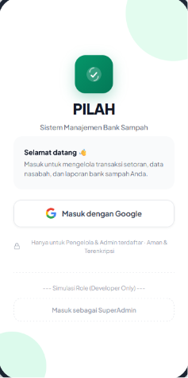  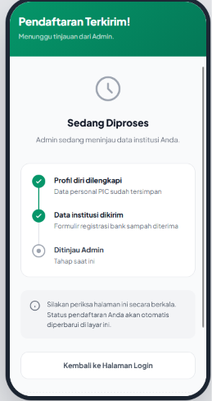 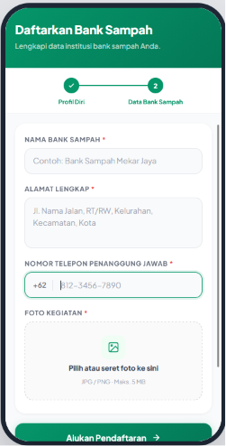 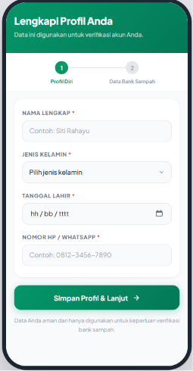
Super admin | Admin | Mobile | Dashboard Super admin | Ditampilkan sebagai halaman penuh dengan struktur UI yang berbeda dari Dashboard Pengelola. Halaman ini adalah pusat kontrol utama bagi SuperAdmin untuk memvalidasi pendaftaran Bank Sampah baru. Elemen UI & Navigasi: 1. Header: Menampilkan teks "Manajemen Bank Sampah", dan tombol "Sign Out". 2. Tab Navigasi: Terdapat 3 tab utama yang menampilkan request dalam beberapa row berdasarkan status: "Menunggu", "Disetujui", "Ditolak". Isi Konten per Row: 1. Field yang diinput di "registrasi bank sampah": nama bank sampah, alamat, nomor PIC 2. Tombol "Lihat Bukti": Membuka modal/bottom sheet untuk melihat "Foto Kegiatan" 3. Tombol Aksi: "Approve" (hijau) dan "Reject" (merah). Behavior: 1. Default tab yang aktif saat pertama kali SuperAdmin login adalah tab "Menunggu" agar bisa langsung berfokus pada pekerjaan yang tertunda. 2. Saat menekan tombol "Approve" di tab Menunggu: - Tampil dialog konfirmasi. Jika disetujui, ubah status di database menjadi active. - Item berpindah ke tab "Disetujui" 3. Saat menekan tombol "Reject" di tab Menunggu: - Tampil dialog konfirmasi. - Jika disetujui, ubah status menjadi rejected. - Item berpindah ke tab "Ditolak"
Dashboard | Pengelola | Mobile | Dashboard Ringkasan (Home) | Pengelola yang sudah login masuk ke halaman dashboard dengan detail yang menampilkan: 1. Sapaan untuk pengelola & Profile 2. Menampilkan kartu statistik: - Jumlah Nasabah Aktif, dihitung dari nasabah dengan is_active=true milik bank sampah ini - Transaksi Bulan Ini, jumlah transaksi pada bulan kalender berjalan - Total Sampah Bulan Ini (kg) - Total Nilai rupiah seluruh transaksi Bulan Ini (Rp) 3. menampilkan 3 transaksi terbaru yang terdiri dari: - nama nasabah - jenis sampah utama - nilai transaksi - waktu 4. shortcut "Setoran Baru" → navigate ke form Transaksi Baru 5. shortcut "Tambah Nasabah" → navigate ke page daftar nasabah 6. Menampilkan "Lihat Semua" di section Recent Activity → navigate ke halaman Semua Transaksi Behavior: 1. Data di-refresh setiap kali halaman ditampilkan (bukan hanya saat pertama buka app) 2. Semua statistik hanya menampilkan data milik bank sampah tersebut | 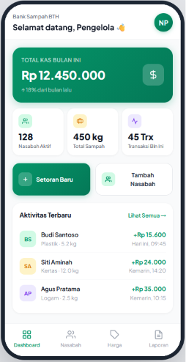 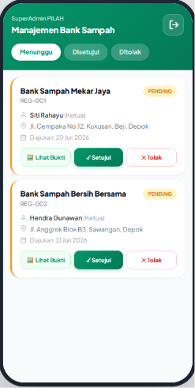 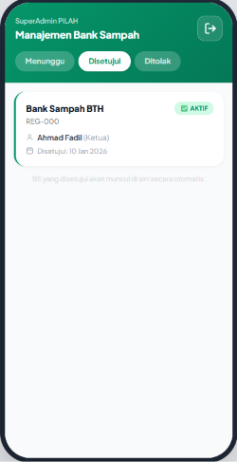 | 1 | 1.5
Manajemen Data Nasabah | Pengelola | Mobile | [Read] Daftar nasabah | Pengelola dapat melihat seluruh nasabah bank sampahnya, memfilter berdasarkan status aktif/tidak aktif, dan mencari nasabah berdasarkan nama atau nomor HP. Halaman daftar nasabah ini menampilkan: 1. card list semua nasabah milik bank sampah yang login (diambil dari tabel nasabah filter bank_sampah_id) 2. Setiap item menampilkan: - nama lengkap - nomor HP - total saldo terkini 3. terdapat tab filter: "Aktif" dan "Tidak Aktif" (filter berdasarkan is_active) 4. search bar, filter real-time berdasarkan nama atau nomor HP, minimal 2 karakter 5. Button tambah nasabah → navigate ke form Tambah Nasabah | 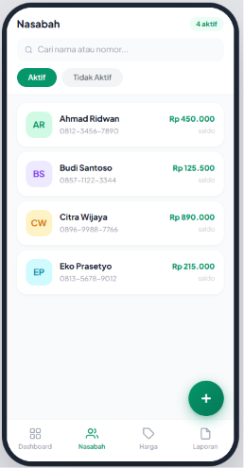 | 1 | 1
 | Pengelola | Mobile | [Read] Detail Nasabah | Ditampilkan sebagai bottom sheet. Pengelola dapat melihat informasi lengkap satu nasabah, termasuk saldo terkini dan ringkasan riwayat transaksinya. detail nasabah ini menampilkan: 1. info pribadi nasabah: - nama lengkap - ID nasabah (di-set manual) - jenis kelamin - tanggal lahir - nomor HP - alamat - tanggal daftar 2. saldo terkini (diambil dari tabel saldo kolom total_saldo) 3. ringkasan total transaksi nasabah: - jumlah transaksi, - total kg 4. Tombol "Edit Data" → navigate ke form Edit Nasabah (disabled jika nasabah nonaktif) 5. Tombol "Nonaktifkan" (merah) → tampil dialog konfirmasi → ubah is_active=false. Hanya muncul jika nasabah saat ini is_active=true 6. Tombol "Aktifkan" (hijau) → tampil dialog konfirmasi → ubah is_active=true. Hanya muncul jika nasabah saat ini is_active=false Behavior: Setelah nonaktifkan berhasil → bottom sheet tutup, nasabah pindah ke tab "Tidak Aktif" (tidak bisa mengedit data) Setelah aktifkan berhasil → bottom sheet tutup, nasabah pindah ke tab "Aktif" | 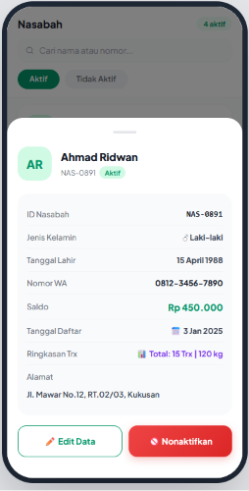 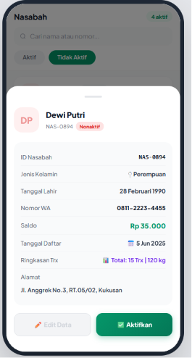 | 0.5 | 0.5
 | Pengelola | Mobile | [Create] form Tambah Nasabah | Ditampilkan sebagai bottom sheet. Pengelola dapat menambahkan nasabah baru dengan mengisi data nama, nomor WhatsApp, dan alamat. Form nasabah baru ini terdapat field: 1. Nama Lengkap (text). - Wajib diisi - min 3 karakter - max 100 karakter - Error: "Nama minimal 3 karakter" 2. ID Nasabah (text) [BARU] - Wajib diisi (sebagai unique identifier). - Maksimal 20 karakter (disarankan format alfanumerik, misal: NAS-0900). - Harus unik di dalam satu Bank Sampah (tidak boleh sama dengan ID nasabah yang sudah ada). - Error: "ID Nasabah wajib diisi" atau "ID Nasabah sudah digunakan". 3. Jenis Kelamin (Dropdown / Select Box) [BARU] - Wajib dipilih. - Pilihan: "Laki-laki" atau "Perempuan" (Default: "— Pilih —"). - Error: "Jenis kelamin wajib dipilih". 4. Tanggal Lahir (Date picker) [BARU] - Wajib diisi. - Menampilkan kalender (date picker) dengan format tampilan lokal hh/bb/tttt (DD/MM/YYYY). - Error: "Tanggal lahir wajib diisi". 5. Nomor WhatsApp (phone, prefix +62). - Wajib diisi - format valid Indonesia (diawali 8, panjang 9–13 digit setelah +62). - Error: "Format nomor tidak valid. Contoh: 081234567890" 6. Alamat Lengkap (multiline text). - Wajib diisi - min 10 karakter. - Error: "Alamat wajib diisi" Behavior: 1. Tombol simpan disabled selama ada field yang belum valid 2. tanggal_daftar di-set otomatis oleh sistem saat data tersimpan (tidak diinput manual) 3. is_active di-set otomatis true saat nasabah baru dibuat 4. Sukses → kembali ke daftar nasabah |  | 1 | 1
 | Pengelola | Mobile | [Update] Edit data nasabah | Ditampilkan sebagai bottom sheet. Pengelola dapat mengubah data nasabah yang sudah ada (nama, nomor HP, alamat). Form edit nasabah ini terdapat field: 1. sama dengan Create, semua field ter-prefill dengan data nasabah saat ini 2. Semua field bisa diedit: - nama - kode nasabah - jenis kelamin - tanggal lahir - nomor HP - alamat 3. Behavior validasi sama dengan Create 4. Sukses → kembali ke halaman detail nasabah | 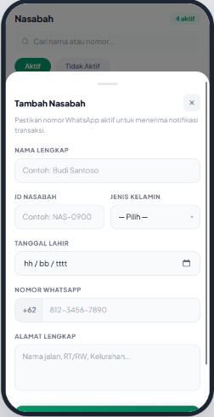 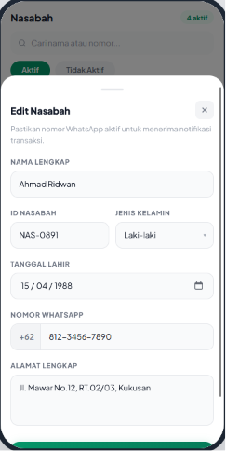 | 0.5 | 0.5
 | Pengelola | Mobile | [Delete] Menonaktifkan & aktifkan nasabah (Soft Delete) | Pengelola dapat menonaktifkan nasabah yang sudah tidak aktif. Data tidak dihapus permanen agar riwayat transaksi tetap terjaga. 1. Tidak ada hapus permanen, pengelola hanya bisa menonaktifkan nasabah (is_active = false) atau mengaktifkan kembali (is_active=true) 2. Sebelum nonaktifkan/aktifkan: tampil dialog konfirmasi 3. Nasabah yang dinonaktifkan tidak muncul di daftar tab "Aktif" dan tidak muncul di dropdown form transaksi baru 4. Riwayat transaksi nasabah yang dinonaktifkan tetap tersimpan dan bisa dilihat | 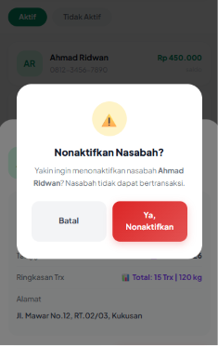 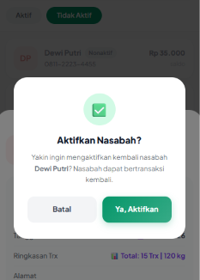 | 0.5 | 0.5
Manajemen Data Sampah | Pengelola | Mobile | [Read] Daftar jenis sampah | Halaman ini menampilkan seluruh katalog jenis sampah milik Bank Sampah terkait. Daftar ditampilkan menggunakan sistem Grouping Section (dikelompokkan berdasarkan kategori material) untuk memudahkan pemindaian visual. Pada header terdapat elemen: 1. Search Bar: Filter pencarian real-time berdasarkan nama jenis sampah. Pencarian mulai diproses minimal input 2 karakter. 2. Pill Toggle: Tombol tab untuk memfilter status data ("Aktif" atau "Tidak Aktif") berdasarkan parameter is_active. Sumber Data & Logika Grouping 1. Mengambil daftar dari tabel jenis_sampah (difilter berdasarkan bank_sampah_id milik pengelola). 2. Grouping: Data tidak ditampilkan sebagai list rata, melainkan dikelompokkan (grouped) berdasarkan Kategori Induk (contoh: KERTAS, PLASTIK, LOGAM). Setiap card jenis sampah menampilkan elemen berikut: 1. Nama jenis sampah (teks utama tebal). 2. Kode Sampah (contoh: KRT-001, PLS-001). 3. Deskripsi singkat 4. Harga di sisi kanan: Terdapat label "HARGA BELI", nominal harga terkini (format Rp), dan satuan (/ kg). Tap Item Card: Membuka komponen Bottom Sheet untuk melakukan "Edit Jenis Sampah". Tap FAB (Floating Action Button + di kanan bawah): Melakukan navigasi (redirect) ke halaman form "Tambah Jenis Sampah". | 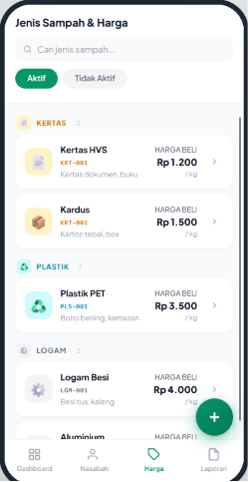 | 1 | 1
 | Pengelola | Mobile | [Create] form tambah jenis sampah | Pengelola dapat menambahkan jenis sampah baru dengan mengisi nama, kategori, deskripsi, dan harga per kg. Detail form: 1. Nama Jenis Sampah (text) - Wajib diisi - min 2 karakter - max 50 karakter. - Error: "Nama jenis sampah wajib diisi" 2. ID / Kode Sampah (text) [BARU] - Wajib diisi (sebagai unique identifier). - Maksimal 20 karakter (disarankan format alfanumerik, misal: PLS-001). - Harus unik di dalam satu Bank Sampah (tidak boleh sama dengan kode yang sudah ada). - Error: "Kode sampah wajib diisi" atau "Kode sampah sudah digunakan". 3. Kategori (Dropdown / Select Box) [UPDATE] - Wajib dipilih. - Pilihan dinamis/statis berdasarkan master data: "Kertas", "Plastik", "Logam", "Kaca", "Dll". - Error: "Kategori wajib dipilih". 4. Deskripsi (tipe: multiline text) - Opsional - max 200 karakter 5. Harga Beli (per kg) tipe: number - prefix "Rp" - Wajib diisi - harus angka positif > 0 - max 9 digit - Error: "Harga harus berupa angka positif" Behavior: 1. Tombol simpan disabled selama ada field wajib yang belum valid 2. satuan di-set otomatis "kg" oleh sistem 3. is_active di-set otomatis true saat jenis sampah baru dibuat 4. Sukses → kembali ke daftar jenis sampah | ` | 0.5 | 1
 | Pengelola | Mobile | [Update] Edit jenis sampah | Ditampilkan sebagai bottom sheet. Pengelola dapat mengubah nama, kategori, deskripsi, dan harga per kg jenis sampah yang sudah ada ketika klik salah satu card jenis sampah. Form sama dengan Create, semua field ter-prefill dengan data saat ini. 1. Semua field bisa diedit: - nama - kode sampah - kategori - deskripsi - harga per kg 2. Behavior validasi sama dengan Create 3. Sukses → kembali ke daftar jenis sampah 4. Tombol "Nonaktifkan" (merah) → tampil dialog konfirmasi → ubah is_active=false. Hanya muncul jika is_active=true 5. Tombol "Aktifkan" (hijau) → tampil dialog konfirmasi → ubah is_active=true. Hanya muncul jika is_active=false Notes: Perubahan harga tidak berlaku retroaktif, transaksi lama tetap menggunakan harga snapshot saat transaksi terjadi. Behavior: 1. Setelah nonaktifkan berhasil → bottom sheet tutup, jenis sampah pindah ke tab "Tidak Aktif" (tidak bisa mengedit data) 2. Setelah aktifkan berhasil → bottom sheet tutup, jenis sampah pindah ke tab "Aktif" | 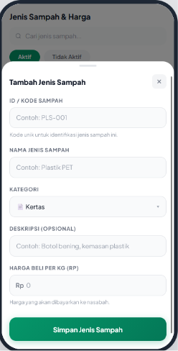 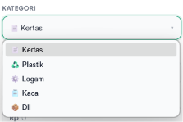 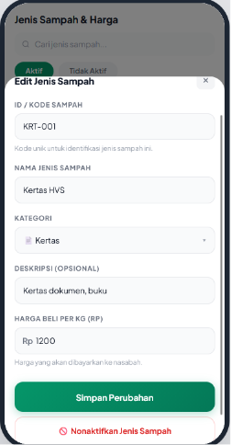 | 0.5 | 0.5
 | Pengelola | Mobile | [Delete] Nonaktifkan & aktifkan jenis sampah (soft delete) | 1. Tidak ada hapus permanen, pengelola hanya bisa menonaktifkan jenis sampah (is_active=false) atau mengaktifkan kembali (is_active=true) 2. Sebelum nonaktifkan/aktifkan: tampil dialog konfirmasi 3. Jenis sampah yang dinonaktifkan tidak muncul di tab "Aktif" dan tidak muncul di dropdown pilihan form transaksi baru 4. Jenis sampah yang diaktifkan kembali langsung muncul di tab "Aktif" dan dropdown pilihan form transaksi baru 5. Riwayat transaksi lama yang menggunakan jenis sampah yang dinonaktifkan tetap tersimpan dan bisa dilihat via nama_sampah_snapshot di tabel detail_transaksi |  | 0.5 | 0.5
Laporan & Riwayat Transaksi | Pengelola | Mobile | Daftar semua transaksi | Pengelola dapat melihat seluruh transaksi bank sampahnya dan memfilternya berdasarkan periode atau nama nasabah. Page ini menampilkan detail: 1. list semua transaksi milik bank sampah yang login 2. Setiap item menampilkan: - inisial nasabah - nama nasabah - jenis sampah utama + berat - nilai transaksi - waktu transaksi 3. Terdapat tab filter periode: "Bulan Ini", "Bulan Lalu", icon kalender untuk custom range 4. Button export excel berdasarkan rentang waktu yang dipilih 5. Search bar, filter real-time berdasarkan nama nasabah 6. Tap item → buka detail transaksi (bottom sheet) Behavior: 1. Default tab aktif saat halaman dibuka: "Hari Ini" 2. Filter periode dan search bar bisa dikombinasikan 3. Waktu ditampilkan relatif: < 24 jam → "HH:MM", kemarin → "Kemarin, HH:MM", lebih lama → "DD MMM, HH:MM" | 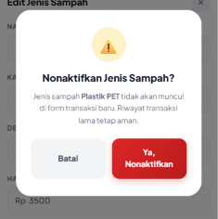 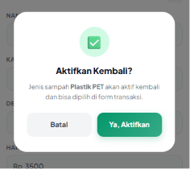 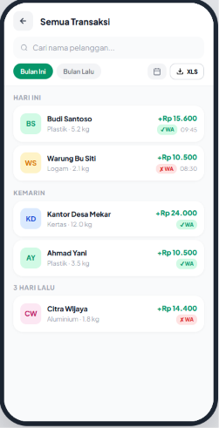 | 0.5 | 1
 | Pengelola | Mobile | Detail Transaksi | Ditampilkan sebagai bottom sheet. Pengelola dapat melihat rincian lengkap satu transaksi. detail transaksi menampilkan: 1. Info header transaksi: - Nama nasabah - Tanggal & waktu transaksi 2. Tabel rincian item setoran: - Kolom: Jenis Sampah, Berat, Harga/kg, Subtotal - Data diambil dari tabel detail_transaksi kolom nama_sampah_snapshot, berat, harga_snapshot, subtotal - Baris total: label "Total Setoran" + total nilai transaksi 3. Saldo setelah transaksi (diambil dari kalkulasi saldo nasabah setelah transaksi ini) 4. Status notifikasi WA: - "Terkirim Sukses" (hijau) jika status_wa = 'terkirim' - "Gagal Kirim" (merah) jika status_wa = 'gagal' + tombol "Coba Lagi" - Tombol "Coba Lagi" → trigger kirim ulang WA ke nasabah → update status_wa di database | 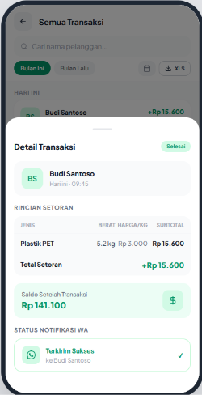 | 1 | 1
 | Pengelola | Mobile | Filter Rentang Tanggal Custom | Ditampilkan sebagai bottom sheet. Pengelola dapat memilih rentang tanggal secara manual. Detail: 1. Dari Tanggal (date picker). Wajib diisi jika custom range dipilih 2. Sampai Tanggal (date picke. Wajib diisi jika custom range dipilih. - Tidak boleh lebih awal dari "Dari Tanggal". - Error: "Tanggal akhir tidak boleh lebih awal dari tanggal awal" 3. Tombol "Terapkan Filter" → tutup bottom sheet, list transaksi difilter sesuai rentang yang dipilih | 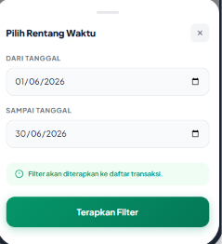 | 0.5 | 1
 | Pengelola | Mobile | Export Excel | Flow & Logic 1. Pengguna memilih filter rentang waktu → Klik tombol "Export Excel" (tombol berubah loading). 2. Backend (BE) melakukan query data transaksi. 3. Jika data kosong: BE return error → Frontend tampilkan toast "Tidak ada data pada periode ini". 4. Jika data tersedia: BE memproses grouping data berdasarkan kategori, melakukan generate file on-the-fly, dan file otomatis terunduh. Bentuk & Isi Excel (Output) 1. Format: .xlsx (Penamaan: PILAH_Laporan_[Bulan]_[Tahun].xlsx). 2. Struktur Kolom: - Jenis (Kategori Besar, misal: Kertas, Plastik). - Sampah (Nama spesifik, misal: Kardus, Koran). - Harga per masing2 sampah (A). - Jumlah kg per masing2 sampah yang dilaporkan (B). - Total (A x B) → Wajib menggunakan injeksi rumus/formula Excel (contoh: =C5*D5), bukan angka statis. 3. Baris terakhir menampilkan total keseluruhan baris | 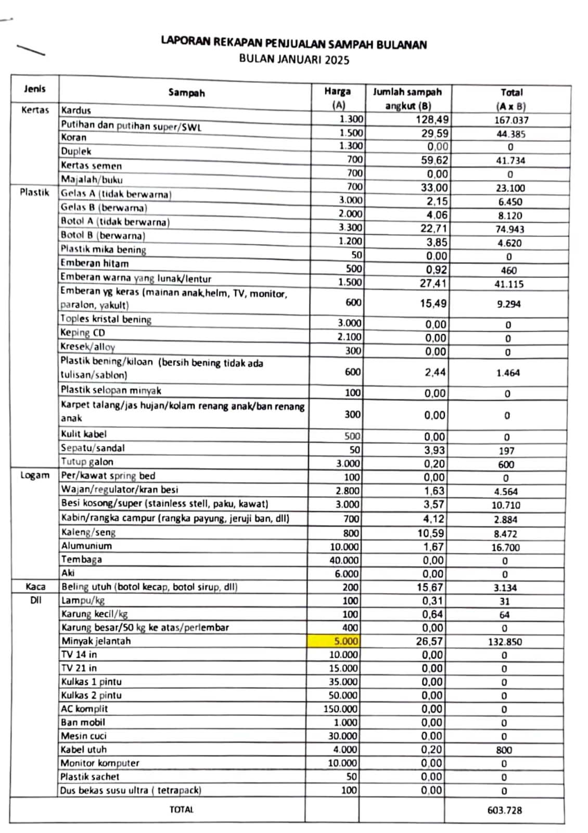
Tambah Transaksi | Pengelola | Mobile | Section 1 : Pilih Nasabah | Pengelola dapat mencatat setoran sampah dari nasabah dengan memilih nasabah, menambahkan item setoran beserta beratnya, dan menyimpan transaksi. Saldo nasabah diperbarui otomatis setelah transaksi tersimpan. Entry Point Tombol "Setoran Baru" di Dashboard → navigate ke halaman Transaksi Baru ini (full screen) Section 1 : Pilih Nasabah 1. Menampilkan area pilih nasabah (tap untuk buka bottom sheet pencarian seluruh daftar nasabah AKTIF) 2. Source: daftar nasabah aktif milik bank sampah (is_active=true) 3. Setelah dipilih: muncul nama nasabah + ID nasabah yang dipilih (contoh: "Budi Santoso · NAS-0892") | 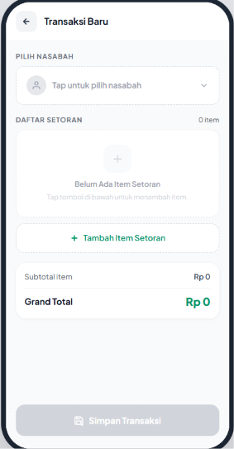 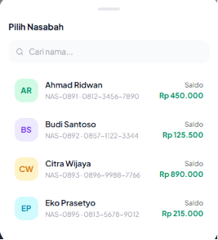 | 0.5 | 6
 | Pengelola | Mobile | Section 2 : Daftar Item Setoran | Setiap item setoran terdiri dari: 1. Pilih Jenis Sampah (dropdown/select). - Wajib dipilih - Source: jenis sampah aktif milik bank sampah (is_active=true). - Menampilkan nama jenis sampah + harga/kg 2. Harga/kg (tipe: number, prefix "Rp") - Default ter-prefill dengan harga aktif dari daftar jenis sampah - Bisa diedit manual oleh pengelola jika diperlukan. - Perubahan harga di sini hanya berlaku untuk item ini saja, tidak mengubah harga master di tabel jenis_sampah - Nilai yang dipakai untuk kalkulasi subtotal adalah harga yang tertera di field ini (bukan harga master) 3. Berat (kg, tipe: number, desimal max 3 digit) - Wajib diisi - harus > 0. - Terdapat tombol "−" dan "+" untuk adjust berat (increment 0.5 kg). - Error: "Berat harus lebih dari 0" 4. Subtotal - dihitung otomatis: berat × harga yang tertera di field harga/kg - Ditampilkan real-time setiap berat berubah - Read-only, tidak bisa diedit manual Tombol "Tambah Item Setoran" → tambah baris item baru ke daftar Tombol hapus (icon x) per item → hapus item tersebut dari daftar |  | 1
 | Pengelola | Mobile | Section 3 : Grand Total | - Menampilkan total nilai semua item (read-only) - Update real-time setiap ada perubahan per item Tombol "Simpan Transaksi": Disabled jika: nasabah belum dipilih ATAU belum ada item ATAU ada item dengan berat = 0 Behavior setelah simpan berhasil: 1. Saldo nasabah di tabel saldo diperbarui otomatis oleh sistem 2. Tanggal & waktu transaksi di-set otomatis oleh sistem 3. Tampil modal sukses (lihat section berikutnya) |  | 0.5
 | Pengelola | Mobile | Modal Sukses Transaksi | Ditampilkan sebagai center modal setelah transaksi berhasil disimpan. 1. Icon centang hijau 2. Judul: "Transaksi Berhasil!" 3. Nama nasabah + total nilai transaksi 4. Saldo terbaru nasabah setelah transaksi 5. Tombol "Kirim Notifikasi WhatsApp" → trigger kirim WA ke nasabah | 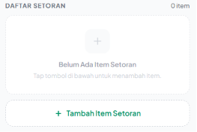 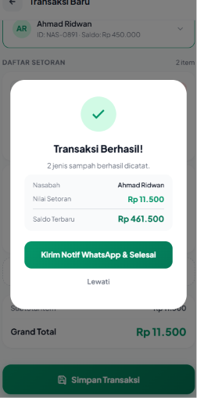 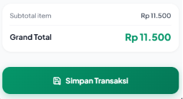 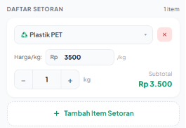 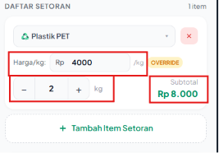 | 1
Profile & Pengaturan Bank Sampah | Pengelola | Mobile | Tab Pengaturan Umum & Logout | Ditampilkan sebagai tab default ketika profile dibuka. Halaman ini dapat diakses dan diedit oleh semua pengelola di Bank Sampah tersebut. Elemen UI & Behavior: 1. Form Edit Profil Bank Sampah: Menampilkan field Nama Bank Sampah, Nomor Telepon PIC, dan Alamat Lengkap. - Semua field otomatis ter-prefill dengan data institusi saat ini. - Bisa diedit oleh siapa saja yang memiliki akses. Tombol "Simpan" menyimpan perubahan ke database dan memunculkan toast "Perubahan berhasil disimpan". 2. Tombol "Sign Out": Tap tombol → tampil dialog konfirmasi "Keluar dari PILAH?". "Ya, Keluar" → hapus session/token dari memori lokal → redirect ke halaman Login. | 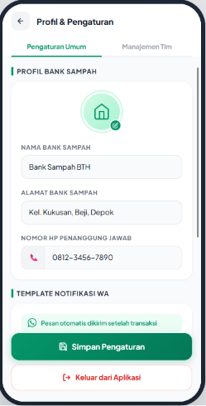 | 5 | 2
 |  |  | Pengaturan Template WhatsApp | Ditampilkan pada halaman yang sama dengan tab Pengaturan Umum. Halaman ini berfungsi untuk menyesuaikan format teks yang akan dikirimkan ke nasabah setelah transaksi. Elemen UI: 1. Area Input Teks (Text Area): Kotak teks multibarisan tempat pengelola dapat mengetik dan mengedit susunan kata. 2. Daftar Variabel Dinamis (Chips/Tags): Deretan tombol berisi variabel yang bisa disisipkan ke dalam teks. Variabel wajib: [Nama Nasabah], [Tanggal], [Rincian Setoran], [Total Setoran], dan [Saldo Terkini]. 3. Kotak Preview: Area read-only yang menampilkan hasil akhir pesan dengan menggunakan data fiktif (misal: [Nama Nasabah] otomatis berubah menjadi "Budi Santoso" di area preview). 4. Tombol "Simpan": Menyimpan template baru ke database. Behavior & Logika: 1. Saat halaman dibuka, Area Input Teks langsung ter-prefill dengan template default dari sistem atau template terakhir yang tersimpan di database. 2. WYSIWYG Update: Setiap kali pengguna mengetik di Area Input atau menekan tombol Variabel Dinamis, teks di Kotak Pratinjau (Preview) harus langsung diperbarui (update real-time) untuk merefleksikan perubahan tersebut. 3. Saat tombol "Simpan" ditekan, sistem menyimpan struktur teks (berikut variabelnya) ke database. Muncul toast notification: "Template pesan berhasil disimpan". 4. Integrasi: Template yang tersimpan ini akan digunakan (di-parse dan di-encode menjadi format URL WhatsApp API) saat pengelola menekan tombol "Kirim Notifikasi WhatsApp" pada Modal Sukses Transaksi.
 | Pengelola | Mobile | Tab Manajemen Tim | Ditampilkan sebagai tab kedua di halaman "Profil & Pengaturan". Berfungsi untuk melihat daftar anggota tim dan memfasilitasi undangan pengelola baru. Elemen UI & Behavior: 1. Daftar Pengelola: Menampilkan list nama-nama & email pengguna yang tergabung di Bank Sampah tersebut. 2. Tag Indikator: Menampilkan teks badge atau penanda "(Anda)" secara dinamis tepat di sebelah nama pengguna yang saat ini sedang aktif login di perangkat tersebut. 3. Tombol CTA "Salin Link Undangan": 4. Saat ditekan, sistem men-generate URL tautan unik yang berisi parameter/token dari bank_sampah_id yang sedang aktif. 5. Tautan otomatis tersalin ke clipboard perangkat, dan muncul toast notifikasi "Tautan undangan berhasil disalin". Note: card "Undang pengelola Baru" hanya ditampilkan untuk pengelola utama saja, pengelola lain tidak dapat membuat invitaion link ini | 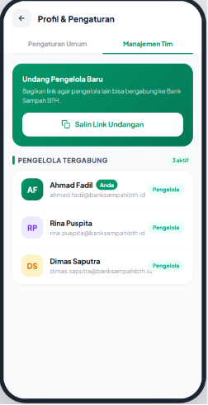 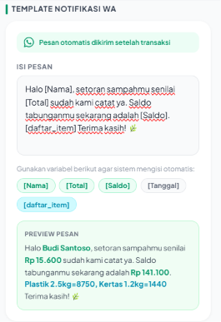
 | Pengelola | Mobile | Token Invitation Link | 1. Aturan Akses & Pembuatan (Generate) 1. Hanya Pengelola Utama (pendaftar pertama/pemilik Bank Sampah) yang memiliki akses untuk membuat link undangan ini di dalam sistem. 2. Logic Generate: Pengelola Utama menekan tombol "Salin Tautan Undangan" di halaman pengaturan/manajemen tim. 3. Backend (BE) men-generate URL yang memuat parameter token unik (contoh: pilah.id/invite?token=abc123xyz). 4. Token ini secara backend harus mengikat/terelasi langsung dengan ID Bank Sampah milik Pengelola Utama tersebut. 2. Flow & Logic Penggunaan (Bypass Flow) 1. Saat calon pengelola baru mengklik tautan tersebut, mereka akan masuk ke halaman Login Google dengan behavior khusus: 2. Pengecekan Token: Sistem membaca parameter token pada URL sebelum memproses login. 3. Jika Pengguna Baru (Email belum ada di DB): Setelah OAuth Google, arahkan ke form "Isi Profil Pribadi". Setelah klik simpan, data profil langsung masuk ke database, otomatis diikatkan ke Bank Sampah pengundang dengan status active, lalu redirect ke Dashboard. (Melewati tahap Registrasi Bank Sampah). 3. Edge Cases & Error Handling - Token Invalid/Kedaluwarsa: sistem membatalkan Bypass Flow, menampilkan toast error: "Tautan undangan tidak valid atau sudah kedaluwarsa", dan mengembalikan pengguna ke alur login normal.
TOTAL DEVELOPMENT DAYS |  |  |  |  |  | 19 | 20.5

